关系图
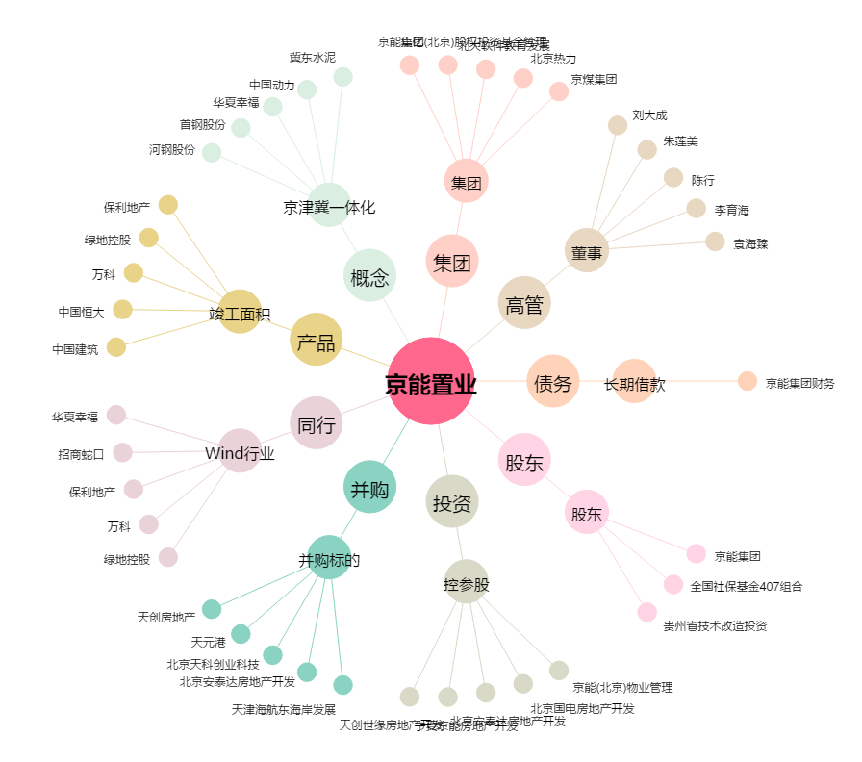
京能置业[600791.SH] - 关系概览图

